No6、No7
④_面積変動_カスタム仕様_REV03 10ページの【接地形状切出し図…接地形状が全部（ALL）のタイプ】の図

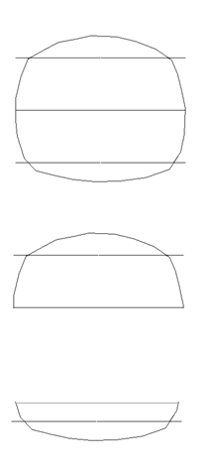

 | All…閉図形になっているストリング形状

 | One side…半円上ストリング形状

 | Bottom side…１／４円ストリング形状

No.18 バルーンについて
＜AutoCADとMechanicalでの機能の違い＞
AutoCADの注釈メニュー

引出線のみでバルーン
メニューがない

AutoCADMechanicalの注釈メニュー

引出線とは別にバルーンメニューがある

「SafetyWarning」のダイアログ
(A)=1
(B)=2
(C)=3
(D)=4
(E)=5
(F)=6
(G)=7
を入力した場合

<出力>
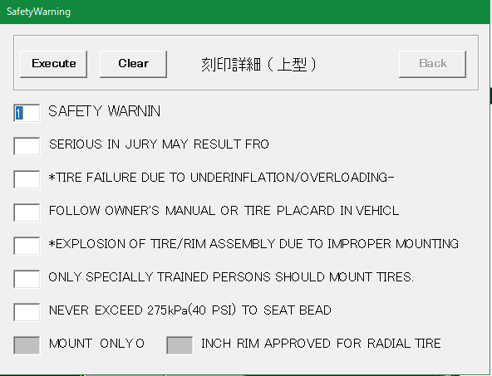
SAFETY WARNING
SERIOUS IN JULY MAY RESULT FORM:
*TYRE FAILURE DUE TO UNDERINFLATION/OVERLOADING--
FOLLOW OWNER'S MANUAL OR TIRE PLACARD IN VEHICLE:
*EXPLOSION OF TIRE/RIM ASSEMBLY DUE TO IMPROTER MOUNTING--
ONLY SPECIALLY TRAINED PERSONS SHOULD MOOUNT TIRES.
NEVER EXCEED 40 PSI(275KPA) TO SEAT BEADS.

(A)

(B)
(C)

(D)
(E)
(F)
<出力>
(G)
SAFETY WARNING
FOLLOW OWNER'S MANUAL OR TIRE PLACARD IN VEHICLE:
*EXPLOSION OF TIRE/RIM ASSEMBLY DUE TO IMPROTER MOUNTING--
SERIOUS IN JULY MAY RESULT FORM:
*TYRE FAILURE DUE TO UNDERINFLATION/OVERLOADING--
ONLY SPECIALLY TRAINED PERSONS SHOULD MOOUNT TIRES.
NEVER EXCEED 40 PSI(275KPA) TO SEAT BEADS.
(H)

(A)=1
(B)=4
(C)=5
(D)=2
(E)=3
(F)=6
(G)=7
を入力した場合

